matriz Imp X Des
Critica | Nota | Equipe
plano de acao ficou razoavel, mas faltou trabalhar a dimensão "como" com detalhes da operacao dividindop por grandes dimensões (este era o solicitado) | 9.3 | ALEX BRIGIDA DE ARAUJO ALINE MIHO TAKEUCHI JOSE BASTOS NETO MATEUS MARUCCI MAIALLE RODRIGO DIAS PANTOJA

nao tem plano de acao | 7 | Ana Clara Linardo No USP 8694819 Carolina Pereira No USP 11211736 Felipe Mazucato No USP 11210680 Guilherme Poliselli No USP 11211375 Isadora Costa No USP 9895242

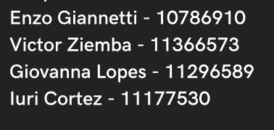
faltou trabalhar dimensoes distintas de forma separada | 9.5

nao fez plano acao para TAM, nao trabalhou dimensoes distintas no plano acao da Gol | 8 | Caroline Silva Gonzaga Gabriel Gomes
 |  | Guilherme Antonio Ferreira Alves Thiago Funari Poliselli

 | 10 | Gabriel Lopes Alves dos Santos Giovani Shigueo Maeda Guilherme de Lima Vecchi Guilherme Sivaldi Feres Tomás Elias Souza Lima

elencaram o trabalho para o plano de acao, mas nao fizeram proposta | 7.5 | Gabriela D Baldim
 |  | Marina Perussi
 |  | Ruy Prado


 | 10

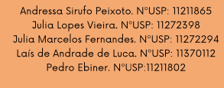
no plano acao, faltou trabalhar varis dimensoes para cada criterio | 9.7

apontou o que deveria ser feito, mas nao fez plano acao | 7.5 | Luis Eduardo Ribeiro Nisiyamamoto Otávio Monteiro Becker Neto Paulo Cezar Leão Cardoso
 |  | Vitor de Morais Voltarel

plano de acao ficou razoavel, mas faltou trabalhar a dimensão "como" com detalhes da operacao dividindop por grandes dimensões (este era o solicitado) | 9.3 | MANOELA MINELLO LINDENBERG 11211830 MAURICIO FRANÇA PACHECO 11370108
 |  | PAULO MEDEIROS 11941394 STELLA YUKARI FUKUDA 11272450
 |  | VITOR DUARTE DE LAURENTIZ 9038190

 | 10 | Bruna Na􏰎amatsu Kummer 11932230 Eliara Kava Barbosa 10431330
 |  | Maria Laura Salomão David 10732110 Matheus Seiji Hanai 11344901
 |  | Yohan Oliveira Bra􏰎a 11272471

deveria trabalhar com cada item separadamente no plano de acao, considerando as 3 dimensoes | 9 | Carolina Ortiz Gomes 10747089
 |  | Lara Letícia Donegá 11211952
 |  | Leticia Camolez Griffo 12133881
 |  | Mariana Cruz Barbon 11211740
 |  | Rubia Sherimam Pereira da Silva 11211607

faltou trabalhar dimensoes distintas de forma separada | 9.5

